Guide d'évaluation des risques
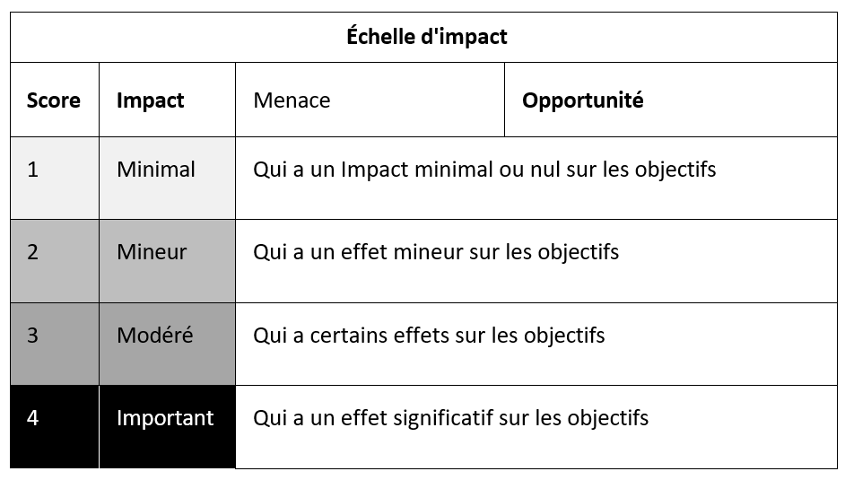
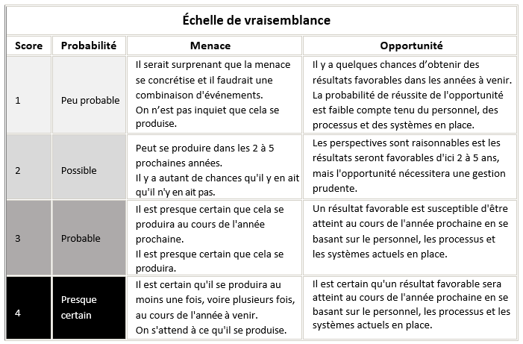
Exemple d'échelle d'évaluation des risques et des opportunités

EXEMPLE D'ATTITUDE FACE AU RISQUE
Nous voulons éviter les risques qui pourraient avoir pour conséquence :
· des éducateurs qui ne répondent pas aux normes et aux qualifications professionnelles ; |  |  | ATTENTION ! UTILISEZ LES CRITÈRES DE RISQUE QUI CORRESPONDENT À VOTRE DIRECTEUR/CONSEILLERS
· un impact négatif sur la sécurité du personnel et des étudiants ;
· une mauvaise protection des informations confidentielles et personnelles ;
· une planification et une gestion inefficaces de la continuité des activités ;
· la fraude et la corruption ;
· des pratiques de gouvernance et d’affaires contraires à l'éthique ; et,
· le respect des exigences législatives et/ou réglementaires.
· la sécurité du personnel et des étudiants ;
· la protection des informations confidentielles et personnelles ;

Nous souhaitons rechercher des opportunités qui pourraient avoir pour conséquence :
· des opportunités d'enseignement et d'apprentissage pour améliorer les résultats des étudiants ;
· des actions qui encouragent la pensée innovante et qui favorisent la créativité ;
· une viabilité financière ;
· une gestion des actifs et des ressources ;
· des relations avec les partenaires d’affaires et les communautés pour renforcer les capacités.

 | MACROS DE POINTAGE
 | Probabilité | Impact
 | 1 | 1
 | 2 | 2
 | 3 | 3
 | 4 | 4

 | EXEMPLES D'ÉCHELLES D'ÉVALUATION/DE CRITÈRES DE RISQUE : ATTENTION ! UTILISEZ LES CRITÈRES DE RISQUE QUI CORRESPONDENT À VOTRE DIRECTEUR/CONSEILLERS

